Прайс-лист
VELUR, LLC |  |  | Весенний эксклюзив от ™Зиронька |  |  |  |  | Поставщик - ВЕЛЮР, ООО |  |  |  | +7 (495) 988-33-58 |  |  |  | zironka.com

Футболка с рукавом |  |  |  | Футболка с рукавом |  |  |  | Футболка с рукавом |  |  |  | Футболка с рукавом |  |  |  | Футболка с рукавом

Артикул |  |  |  | Артикул |  |  |  | Артикул |  |  |  | Артикул |  |  |  | Артикул
222-001 |  |  |  | 222-002 |  |  |  | 222-003 |  |  |  | 222-004 |  |  |  | 222-005

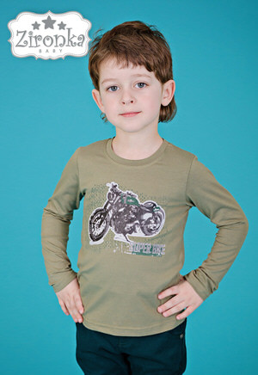 |  |  |  | 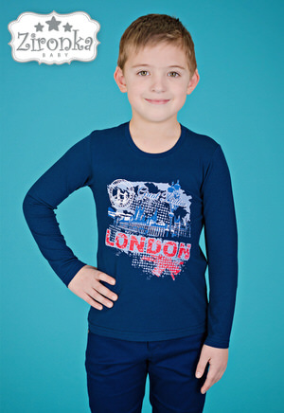 |  |  |  | 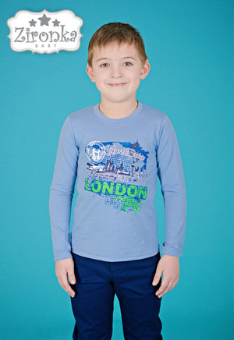 |  |  |  | 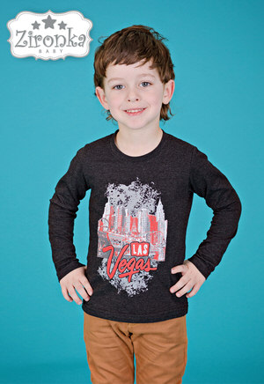 |  |  |  | 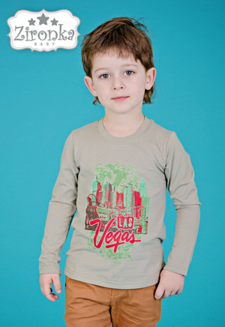
Кол-во ростовок |  | 92 - 98 - 104 | 305 RUB | Кол-во ростовок |  | 92 - 98 - 104 | 305 RUB | Кол-во ростовок |  | 92 - 98 - 104 | 305 RUB | Кол-во ростовок |  | 92 - 98 - 104 | 305 RUB | Кол-во ростовок |  | 92 - 98 - 104 | 305 RUB
 |  | 110 - 116 - 122 |  |  |  | 110 - 116 - 122 |  |  |  | 110 - 116 - 122 |  |  |  | 110 - 116 - 122 |  |  |  | 110 - 116 - 122
Кол-во | 0 ед. | Сумма | 0 RUB | Кол-во | 0 ед. | Сумма | 0 RUB | Кол-во | 0 ед. | Сумма | 0 RUB | Кол-во | 0 ед. | Сумма | 0 RUB | Кол-во | 0 ед. | Сумма | 0 RUB

Футболка с рукавом |  |  |  | Футболка с рукавом |  |  |  | Футболка с рукавом |  |  |  | Футболка с рукавом |  |  |  | Футболка с рукавом

Артикул |  |  |  | Артикул |  |  |  | Артикул |  |  |  | Артикул |  |  |  | Артикул
222-006 |  |  |  | 222-007 |  |  |  | 222-008 |  |  |  | 222-009 |  |  |  | 222-010

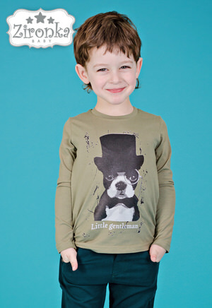 |  |  |  | 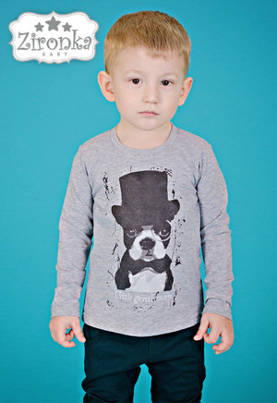 |  |  |  | 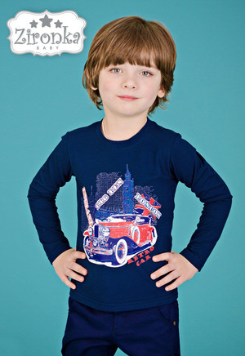 |  |  |  | 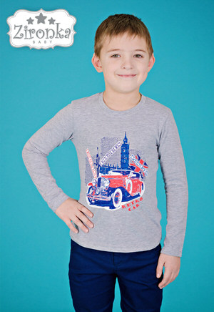 |  |  |  | 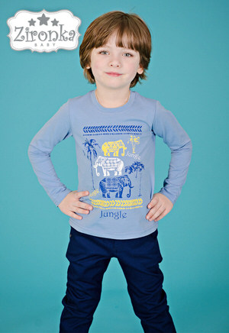
Кол-во ростовок |  | 92 - 98 - 104 | 305 RUB | Кол-во ростовок |  | 92 - 98 - 104 | 305 RUB | Кол-во ростовок |  | 92 - 98 - 104 | 305 RUB | Кол-во ростовок |  | 92 - 98 - 104 | 305 RUB | Кол-во ростовок |  | 92 - 98 - 104 | 305 RUB
 |  | 110 - 116 - 122 |  |  |  | 110 - 116 - 122 |  |  |  | 110 - 116 - 122 |  |  |  | 110 - 116 - 122 |  |  |  | 110 - 116 - 122
Кол-во | 0 ед. | Сумма | 0 RUB | Кол-во | 0 ед. | Сумма | 0 RUB | Кол-во | 0 ед. | Сумма | 0 RUB | Кол-во | 0 ед. | Сумма | 0 RUB | Кол-во | 0 ед. | Сумма | 0 RUB

Футболка с рукавом |  |  |  | Футболка с рукавом |  |  |  | Футболка с рукавом |  |  |  | Футболка с рукавом |  |  |  | Футболка с рукавом

Артикул |  |  |  | Артикул |  |  |  | Артикул |  |  |  | Артикул |  |  |  | Артикул
222-011 |  |  |  | 222-013 |  |  |  | 222-014 |  |  |  | 222-015 |  |  |  | 222-016

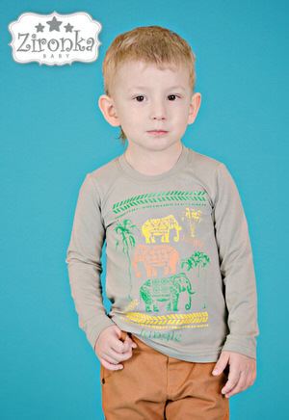 |  |  |  | 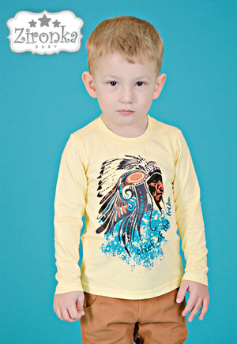 |  |  |  | 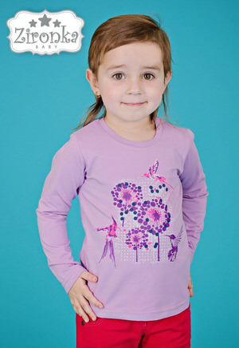 |  |  |  | 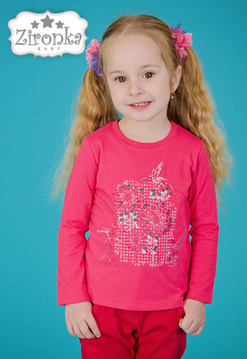 |  |  |  | 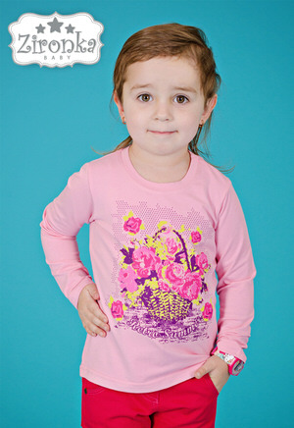
Кол-во ростовок |  | 92 - 98 - 104 | 305 RUB | Кол-во ростовок |  | 92 - 98 - 104 | 305 RUB | Кол-во ростовок |  | 92 - 98 - 104 | 305 RUB | Кол-во ростовок |  | 92 - 98 - 104 | 305 RUB | Кол-во ростовок |  | 92 - 98 - 104 | 305 RUB
 |  | 110 - 116 - 122 |  |  |  | 110 - 116 - 122 |  |  |  | 110 - 116 - 122 |  |  |  | 110 - 116 - 122 |  |  |  | 110 - 116 - 122
Кол-во | 0 ед. | Сумма | 0 RUB | Кол-во | 0 ед. | Сумма | 0 RUB | Кол-во | 0 ед. | Сумма | 0 RUB | Кол-во | 0 ед. | Сумма | 0 RUB | Кол-во | 0 ед. | Сумма | 0 RUB

Футболка с рукавом |  |  |  | Футболка с рукавом |  |  |  | Футболка с рукавом |  |  |  | Футболка с рукавом |  |  |  | Футболка с рукавом

Артикул |  |  |  | Артикул |  |  |  | Артикул |  |  |  | Артикул |  |  |  | Артикул
222-017 |  |  |  | 222-018 |  |  |  | 222-019 |  |  |  | 222-020 |  |  |  | 222-021

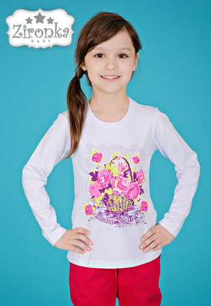 |  |  |  | 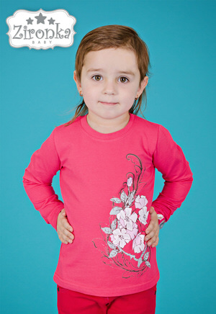 |  |  |  | 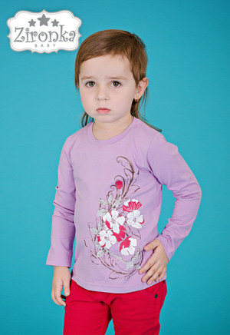 |  |  |  | 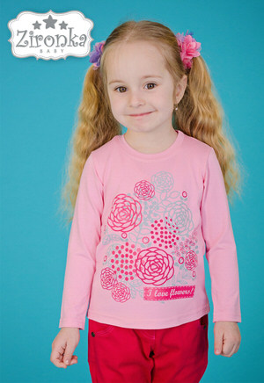 |  |  |  | 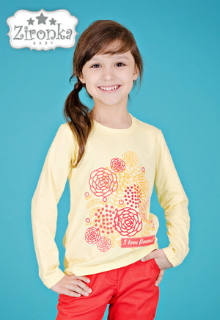
Кол-во ростовок |  | 92 - 98 - 104 | 305 RUB | Кол-во ростовок |  | 92 - 98 - 104 | 305 RUB | Кол-во ростовок |  | 92 - 98 - 104 | 305 RUB | Кол-во ростовок |  | 92 - 98 - 104 | 305 RUB | Кол-во ростовок |  | 92 - 98 - 104 | 305 RUB
 |  | 110 - 116 - 122 |  |  |  | 110 - 116 - 122 |  |  |  | 110 - 116 - 122 |  |  |  | 110 - 116 - 122 |  |  |  | 110 - 116 - 122
Кол-во | 0 ед. | Сумма | 0 RUB | Кол-во | 0 ед. | Сумма | 0 RUB | Кол-во | 0 ед. | Сумма | 0 RUB | Кол-во | 0 ед. | Сумма | 0 RUB | Кол-во | 0 ед. | Сумма | 0 RUB

